MEAL Plan
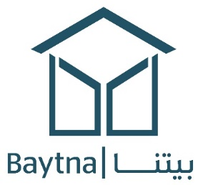
MEAL Plan : خطة المراقبة والتقييم والمسائلة والتعلم
Project/ المشروع
الجهة المنفذة/ Implementing partner
نوع المشروع/Sector
كود المشروع Project Code
موقع المكتب /office location
مدة المشروع /project duration

 | الرمز | الوصف | المؤشر | البيانات المطلوبة | نشاط المراقبة والتقييم | وسائل التحقق | تفصيل البيانات (إذا كان ذلك مناسبًا) | تواتر التحقق | موقع تخزين المستندات | خط الأساس | العام 2022 |  | نسبة الإنجاز

 |  |  |  |  |  |  |  |  |  |  | الهدف | الفعلي | الفعلي/الهدف%
الهدف العام للمشروع (الأثر)
الأهداف المحددة للمشروع (النتائج المتوقعة)

المخرجات المباشرة للأنشطة

الأنشطة

